3.シーケンス
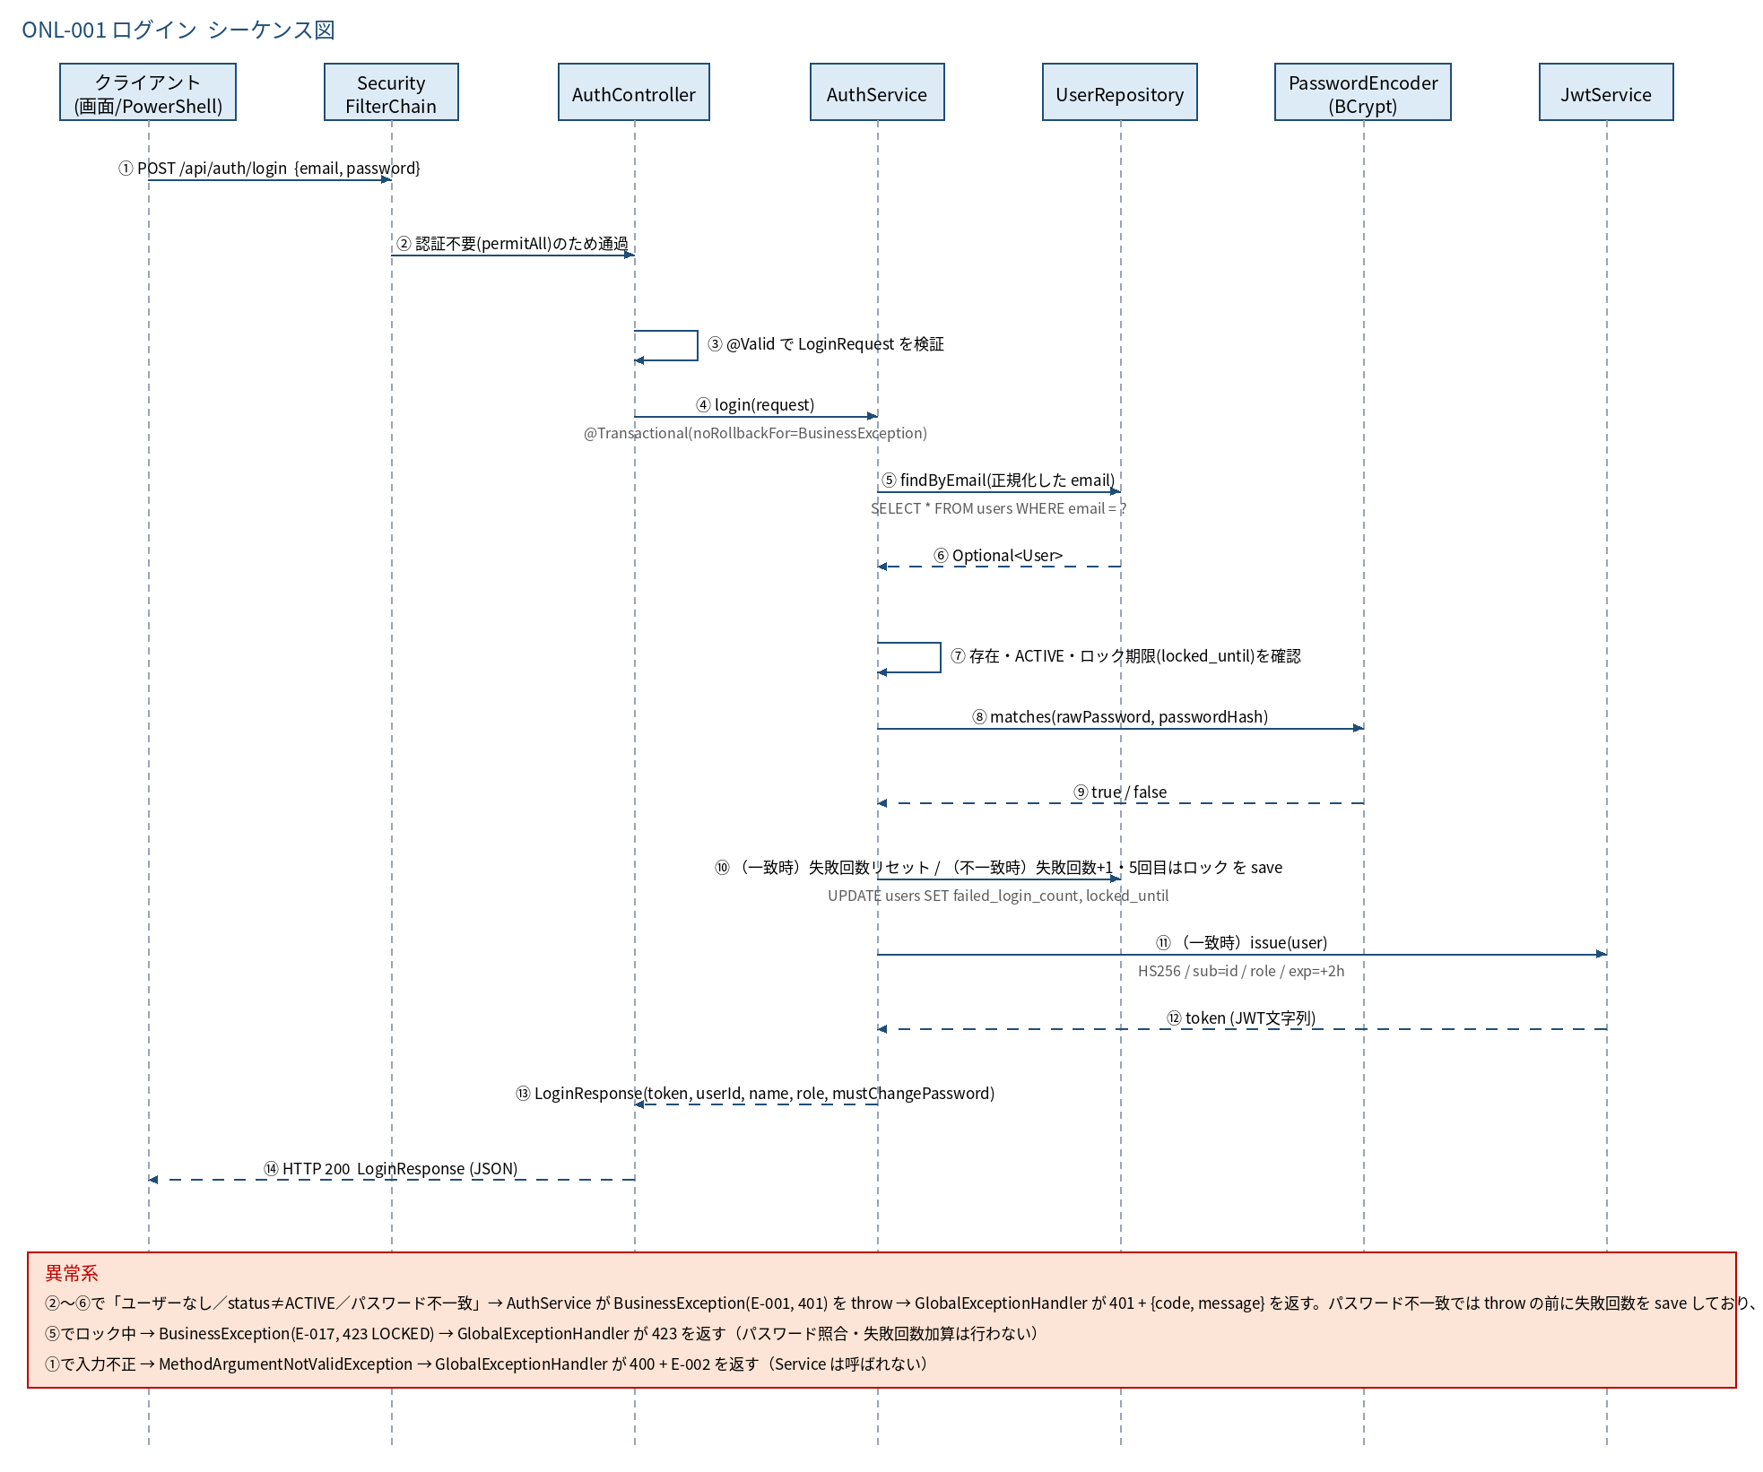
3.1 シーケンス図

5.処理フロー
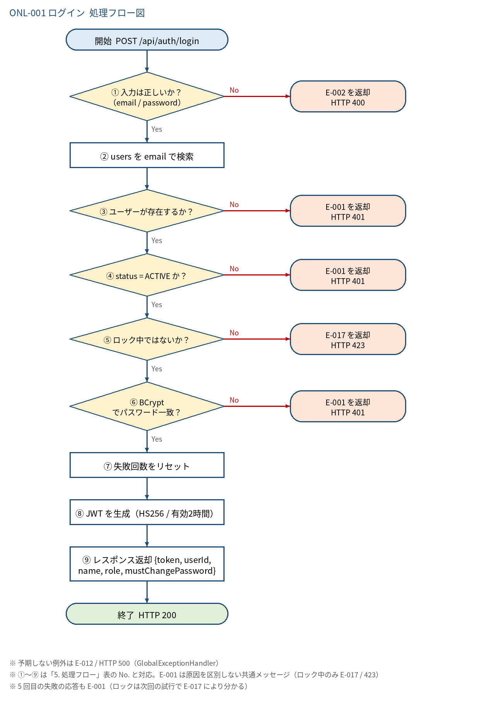
5.1 処理手順
No. | 処理 | 詳細 | 種別・分岐
① | 入力は正しいか？（email / password） | Bean Validation（@Valid）で「4. 入出力」の制約を検証 | 判定（No → E-002 を返却 HTTP 400）
② | users を email で検索 | 入力の email を trim().toLowerCase(Locale.ROOT)（AuthService#login 内で直接実行）で正規化し、SELECT * FROM users WHERE email = ?（UserRepository#findByEmail） | 処理
③ | ユーザーが存在するか？ | Optional が空なら失敗。BCrypt 照合は行わない | 判定（No → E-001 を返却 HTTP 401）
④ | status = ACTIVE か？ | INACTIVE は失敗（失敗回数は加算しない） | 判定（No → E-001 を返却 HTTP 401）
⑤ | ロック中ではないか？ | users.locked_until が NULL でなく、現在日時（JST）より後ならロック中。正しいパスワードでも拒否する（パスワード照合より前に判定） | 判定（No → E-017 を返却 HTTP 423）
⑥ | BCrypt でパスワード一致？ | PasswordEncoder#matches(入力値, password_hash)。不一致のときは failed_login_count + 1 を保存する（5 回目は locked_until = 現在日時 + 30 分、failed_login_count = 0 にして保存）。保存は例外送出前に行い、noRollbackFor によりコミットされる | 判定（No → E-001 を返却 HTTP 401）
⑦ | 失敗回数をリセット | failed_login_count ≠ 0 または locked_until ≠ NULL の場合のみ、failed_login_count = 0・locked_until = NULL に更新（通常ログインでは UPDATE しない） | 処理
⑧ | JWT を生成（HS256 / 有効2時間） | JwtService#issue(user)。有効時間は kintaiflow.jwt.expiration-hours（2） | 処理
⑨ | レスポンス返却 {token, userId, name, role, mustChangePassword} | LoginResponse を生成して返す。mustChangePassword は users.must_change_password | 処理

5.2 処理フロー図

